상품제안서
액센 U26 블럭 메탈 USB메모리 (4G,8GB,16G,32G,64G,128G) | 상품코드: F26998

 |  |  |  |  |  |  | 02-412-0044 | www.easy1.co.kr
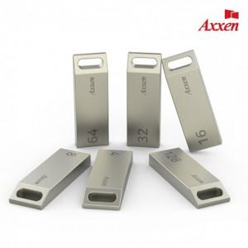

【상세/제작정보】 | <b><span style="font-size: 12pt;">* 배송비- 한박스 100개 / 4500원별도</span></b>

【인쇄/포장옵션】 | 레이저, 개별인쇄 / 금,은박지

【공급단가】 | 수량 | 100~ | 300~ | 500~ | 1,000~ | 3,000~
*VAT별도 | 4G | 4,450원 | 4,370원 | 4,260원 | 4,190원 | 4,080원
 | 8G | 5,600원 | 5,510원 | 5,370원 | 5,270원 | 5,130원
 | 16G | 6,960원 | 6,840원 | 6,670원 | 6,550원 | 6,380원
 | 32G | 10,360원 | 10,190원 | 9,930원 | 9,760원 | 9,500원

【상품 URL】 | https://easy1.co.kr:443/src/goods_detail.php?gdno=26998

